Sayfa 1 - HomeCredit_columns_de
HomeCredit_columns_description_TR
 | Table | Row | Açıklama | Yorumlar
1 | application_{train|test}.csv | SK_ID_CURR | Kredinin ID numarası
2 | application_{train|test}.csv | TARGET | Hedef değişken (1- kredinin ilk Y taksitlerinden en az birinde X gününden fazla geç ödeme yapmış, 0 – diğer bütün durumlar) | Demek ki bağımlı değişkenin 1 olması direk ödemediği ya da ödeyemeceği anlamına gelmiyor. Kredinin ilk Y taksitlerinden en az birisinde X gününden geç ödeme yapmış diyor. Bu durumu veri seti içerisinde yakalamaya çalışmak lazım
5 | application_{train|test}.csv | NAME_CONTRACT_TYPE | Kredinin nakit yada yenilenebilen olmasına göre kimliği (?)
6 | application_{train|test}.csv | CODE_GENDER | Müşterinin cinsiyeti
7 | application_{train|test}.csv | FLAG_OWN_CAR | Müşterinin arabası var mı?
8 | application_{train|test}.csv | FLAG_OWN_REALTY | Müşterinin evi yada dairesi var mı?
9 | application_{train|test}.csv | CNT_CHILDREN | Müşterinin çocuk sayısı
10 | application_{train|test}.csv | AMT_INCOME_TOTAL | Müşterinin geliri
11 | application_{train|test}.csv | AMT_CREDIT | Kredinin miktarı
12 | application_{train|test}.csv | AMT_ANNUITY | Kredi rantı
13 | application_{train|test}.csv | AMT_GOODS_PRICE | Tüketici kredileri için, kredinin verildiği ürünlerin fiyatı
14 | application_{train|test}.csv | NAME_TYPE_SUITE | Krediye başvururken müşteriye kimler eşlik ediyordu?
15 | application_{train|test}.csv | NAME_INCOME_TYPE | Müşterinin gelir tipi (işadamı, çalışıyor, doğum izni, ...)
16 | application_{train|test}.csv | NAME_EDUCATION_TYPE | Müşterinin başardığı en yüksek eğitim seviyesi
17 | application_{train|test}.csv | NAME_FAMILY_STATUS | Müşterinin aile durumu
18 | application_{train|test}.csv | NAME_HOUSING_TYPE | Müşterinin barınma durumu (kira, ailesi ile yaşıyor, ...)
19 | application_{train|test}.csv | REGION_POPULATION_RELATIVE | Müşterinin yaşadığı yerdeki nüfusun normalize edilmiş hali (daha yüksek sayı demek müşteri daha kalabalık yerde yaşıyor)
20 | application_{train|test}.csv | DAYS_BIRTH | Müşterinin krediye başvurduğu zamandaki gün cinsinden yaşı
21 | application_{train|test}.csv | DAYS_EMPLOYED | Müşteri, kredi başvurusundan kaç gün önce şuanki işine başlamıştır?
22 | application_{train|test}.csv | DAYS_REGISTRATION | Müşteri, kaydını (?) başvurusundan kaç gün önce değiştirmiştir?
23 | application_{train|test}.csv | DAYS_ID_PUBLISH | Müşteri, başvurusundan kaç gün önce kimlik belgelerini değiştirmiştir?
24 | application_{train|test}.csv | OWN_CAR_AGE | Müşterinin arabasının yaşı
25 | application_{train|test}.csv | FLAG_MOBIL | Müşteri cep telefonunu verdi mi? (1 = Evet, 0 = Hayır)
26 | application_{train|test}.csv | FLAG_EMP_PHONE | Müşteri iş telefonunu verdi mi?
27 | application_{train|test}.csv | FLAG_WORK_PHONE | Müşteri ev telefonunu verdi mi?
28 | application_{train|test}.csv | FLAG_CONT_MOBILE | Cep telefonuna erişilebiliyor mu?
29 | application_{train|test}.csv | FLAG_PHONE | Müşteri ev telefonunu verdi mi?
30 | application_{train|test}.csv | FLAG_EMAIL | Müşteri email adresini verdi mi?
31 | application_{train|test}.csv | OCCUPATION_TYPE | Müşterinin ne tür bir işi vardır?
32 | application_{train|test}.csv | CNT_FAM_MEMBERS | Müşterinin ailesinde kaç kişi vardır?
33 | application_{train|test}.csv | REGION_RATING_CLIENT | Müşterinin yaşadığı bölgenin derecesi (1,2,3)
34 | application_{train|test}.csv | REGION_RATING_CLIENT_W_CITY | Müşterinin bulunduğu bölgenin bulunduğu şehrin derecesi (1,2,3)
35 | application_{train|test}.csv | WEEKDAY_APPR_PROCESS_START | Müşteri kredi başvurusunu haftanın hangi günü başvurmuş?
36 | application_{train|test}.csv | HOUR_APPR_PROCESS_START | Müşteri günün hangi saatinde kredi başvurunda bulunmuş?
37 | application_{train|test}.csv | REG_REGION_NOT_LIVE_REGION | Müşterinin kalıcı adresi iletişim adresi ile eşleşiyor mu? (1 = farklı, 0 = aynı, bölge seviyesinde) | Eşleşmeler tutar ya da güven anlamında bir değişken olarak skorlanabilir. Yukarıdaki iki değişkende buraya eklenebilir.
38 | application_{train|test}.csv | REG_REGION_NOT_WORK_REGION | Müşterinin kalıcı adresi iş adresi ile eşleşiyor mu? (1 = farklı, 0 = aynı, bölge seviyesinde)
39 | application_{train|test}.csv | LIVE_REGION_NOT_WORK_REGION | Müşterinin iletişim adresi iş adresi ile eşleşiyor mu? (1 = farklı, 0 = aynı, bölge seviyesinde)
40 | application_{train|test}.csv | REG_CITY_NOT_LIVE_CITY | Müşterinin kalıcı adresi iletişim adresi ile eşleşiyor mu? (1 = farklı, 0 = aynı, il seviyesinde)
41 | application_{train|test}.csv | REG_CITY_NOT_WORK_CITY | Müşterinin kalıcı adresi iş adresi ile eşleşiyor mu? (1 = farklı, 0 = aynı, il seviyesinde)
42 | application_{train|test}.csv | LIVE_CITY_NOT_WORK_CITY | Müşterinin iletişim adresi iş adresi ile eşleşiyor mu? (1 = farklı, 0 = aynı, il seviyesinde)
43 | application_{train|test}.csv | ORGANIZATION_TYPE | Müşterinin çalıştığı kurumun tipi
44 | application_{train|test}.csv | EXT_SOURCE_1 | Dış veri kaynağının normalize edilmiş skoru
45 | application_{train|test}.csv | EXT_SOURCE_2 | Dış veri kaynağının normalize edilmiş skoru
46 | application_{train|test}.csv | EXT_SOURCE_3 | Dış veri kaynağının normalize edilmiş skoru
47 | application_{train|test}.csv | APARTMENTS_AVG | Müşterinin yaşadığı bina hakkında normalize edilmiş bilgi, ortalama nedir (_AVG soneki), modus (_MODE eki), medyan (_MEDI son eki) apartman büyüklüğü, ortak alan, yaşam alanı, bina yaşı, asansör sayısı, giriş sayısı, devlet binanın kat sayısı | Apartman ile ilgili bilgiler skorlanarak “gelir” ya da “semt refahı” ile ilgili değişkenlere dönüştürülebilir
48 | application_{train|test}.csv | BASEMENTAREA_AVG | Müşterinin yaşadığı bina hakkında normalize edilmiş bilgi, ortalama nedir (_AVG soneki), modus (_MODE eki), medyan (_MEDI son eki) apartman büyüklüğü, ortak alan, yaşam alanı, bina yaşı, asansör sayısı, giriş sayısı, devlet binanın kat sayısı
49 | application_{train|test}.csv | YEARS_BEGINEXPLUATATION_AVG | Müşterinin yaşadığı bina hakkında normalize edilmiş bilgi, ortalama nedir (_AVG soneki), modus (_MODE eki), medyan (_MEDI son eki) apartman büyüklüğü, ortak alan, yaşam alanı, bina yaşı, asansör sayısı, giriş sayısı, devlet binanın kat sayısı
50 | application_{train|test}.csv | YEARS_BUILD_AVG | Müşterinin yaşadığı bina hakkında normalize edilmiş bilgi, ortalama nedir (_AVG soneki), modus (_MODE eki), medyan (_MEDI son eki) apartman büyüklüğü, ortak alan, yaşam alanı, bina yaşı, asansör sayısı, giriş sayısı, devlet binanın kat sayısı
51 | application_{train|test}.csv | COMMONAREA_AVG | Müşterinin yaşadığı bina hakkında normalize edilmiş bilgi, ortalama nedir (_AVG soneki), modus (_MODE eki), medyan (_MEDI son eki) apartman büyüklüğü, ortak alan, yaşam alanı, bina yaşı, asansör sayısı, giriş sayısı, devlet binanın kat sayısı
52 | application_{train|test}.csv | ELEVATORS_AVG | Müşterinin yaşadığı bina hakkında normalize edilmiş bilgi, ortalama nedir (_AVG soneki), modus (_MODE eki), medyan (_MEDI son eki) apartman büyüklüğü, ortak alan, yaşam alanı, bina yaşı, asansör sayısı, giriş sayısı, devlet binanın kat sayısı
53 | application_{train|test}.csv | ENTRANCES_AVG | Müşterinin yaşadığı bina hakkında normalize edilmiş bilgi, ortalama nedir (_AVG soneki), modus (_MODE eki), medyan (_MEDI son eki) apartman büyüklüğü, ortak alan, yaşam alanı, bina yaşı, asansör sayısı, giriş sayısı, devlet binanın kat sayısı
54 | application_{train|test}.csv | FLOORSMAX_AVG | Müşterinin yaşadığı bina hakkında normalize edilmiş bilgi, ortalama nedir (_AVG soneki), modus (_MODE eki), medyan (_MEDI son eki) apartman büyüklüğü, ortak alan, yaşam alanı, bina yaşı, asansör sayısı, giriş sayısı, devlet binanın kat sayısı
55 | application_{train|test}.csv | FLOORSMIN_AVG | Müşterinin yaşadığı bina hakkında normalize edilmiş bilgi, ortalama nedir (_AVG soneki), modus (_MODE eki), medyan (_MEDI son eki) apartman büyüklüğü, ortak alan, yaşam alanı, bina yaşı, asansör sayısı, giriş sayısı, devlet binanın kat sayısı
56 | application_{train|test}.csv | LANDAREA_AVG | Müşterinin yaşadığı bina hakkında normalize edilmiş bilgi, ortalama nedir (_AVG soneki), modus (_MODE eki), medyan (_MEDI son eki) apartman büyüklüğü, ortak alan, yaşam alanı, bina yaşı, asansör sayısı, giriş sayısı, devlet binanın kat sayısı
57 | application_{train|test}.csv | LIVINGAPARTMENTS_AVG | Müşterinin yaşadığı bina hakkında normalize edilmiş bilgi, ortalama nedir (_AVG soneki), modus (_MODE eki), medyan (_MEDI son eki) apartman büyüklüğü, ortak alan, yaşam alanı, bina yaşı, asansör sayısı, giriş sayısı, devlet binanın kat sayısı
58 | application_{train|test}.csv | LIVINGAREA_AVG | Müşterinin yaşadığı bina hakkında normalize edilmiş bilgi, ortalama nedir (_AVG soneki), modus (_MODE eki), medyan (_MEDI son eki) apartman büyüklüğü, ortak alan, yaşam alanı, bina yaşı, asansör sayısı, giriş sayısı, devlet binanın kat sayısı
59 | application_{train|test}.csv | NONLIVINGAPARTMENTS_AVG | Müşterinin yaşadığı bina hakkında normalize edilmiş bilgi, ortalama nedir (_AVG soneki), modus (_MODE eki), medyan (_MEDI son eki) apartman büyüklüğü, ortak alan, yaşam alanı, bina yaşı, asansör sayısı, giriş sayısı, devlet binanın kat sayısı
60 | application_{train|test}.csv | NONLIVINGAREA_AVG | Müşterinin yaşadığı bina hakkında normalize edilmiş bilgi, ortalama nedir (_AVG soneki), modus (_MODE eki), medyan (_MEDI son eki) apartman büyüklüğü, ortak alan, yaşam alanı, bina yaşı, asansör sayısı, giriş sayısı, devlet binanın kat sayısı
61 | application_{train|test}.csv | APARTMENTS_MODE | Müşterinin yaşadığı bina hakkında normalize edilmiş bilgi, ortalama nedir (_AVG soneki), modus (_MODE eki), medyan (_MEDI son eki) apartman büyüklüğü, ortak alan, yaşam alanı, bina yaşı, asansör sayısı, giriş sayısı, devlet binanın kat sayısı
62 | application_{train|test}.csv | BASEMENTAREA_MODE | Müşterinin yaşadığı bina hakkında normalize edilmiş bilgi, ortalama nedir (_AVG soneki), modus (_MODE eki), medyan (_MEDI son eki) apartman büyüklüğü, ortak alan, yaşam alanı, bina yaşı, asansör sayısı, giriş sayısı, devlet binanın kat sayısı
63 | application_{train|test}.csv | YEARS_BEGINEXPLUATATION_MODE | Müşterinin yaşadığı bina hakkında normalize edilmiş bilgi, ortalama nedir (_AVG soneki), modus (_MODE eki), medyan (_MEDI son eki) apartman büyüklüğü, ortak alan, yaşam alanı, bina yaşı, asansör sayısı, giriş sayısı, devlet binanın kat sayısı
64 | application_{train|test}.csv | YEARS_BUILD_MODE | Müşterinin yaşadığı bina hakkında normalize edilmiş bilgi, ortalama nedir (_AVG soneki), modus (_MODE eki), medyan (_MEDI son eki) apartman büyüklüğü, ortak alan, yaşam alanı, bina yaşı, asansör sayısı, giriş sayısı, devlet binanın kat sayısı
65 | application_{train|test}.csv | COMMONAREA_MODE | Müşterinin yaşadığı bina hakkında normalize edilmiş bilgi, ortalama nedir (_AVG soneki), modus (_MODE eki), medyan (_MEDI son eki) apartman büyüklüğü, ortak alan, yaşam alanı, bina yaşı, asansör sayısı, giriş sayısı, devlet binanın kat sayısı
66 | application_{train|test}.csv | ELEVATORS_MODE | Müşterinin yaşadığı bina hakkında normalize edilmiş bilgi, ortalama nedir (_AVG soneki), modus (_MODE eki), medyan (_MEDI son eki) apartman büyüklüğü, ortak alan, yaşam alanı, bina yaşı, asansör sayısı, giriş sayısı, devlet binanın kat sayısı
67 | application_{train|test}.csv | ENTRANCES_MODE | Müşterinin yaşadığı bina hakkında normalize edilmiş bilgi, ortalama nedir (_AVG soneki), modus (_MODE eki), medyan (_MEDI son eki) apartman büyüklüğü, ortak alan, yaşam alanı, bina yaşı, asansör sayısı, giriş sayısı, devlet binanın kat sayısı
68 | application_{train|test}.csv | FLOORSMAX_MODE | Müşterinin yaşadığı bina hakkında normalize edilmiş bilgi, ortalama nedir (_AVG soneki), modus (_MODE eki), medyan (_MEDI son eki) apartman büyüklüğü, ortak alan, yaşam alanı, bina yaşı, asansör sayısı, giriş sayısı, devlet binanın kat sayısı
69 | application_{train|test}.csv | FLOORSMIN_MODE | Müşterinin yaşadığı bina hakkında normalize edilmiş bilgi, ortalama nedir (_AVG soneki), modus (_MODE eki), medyan (_MEDI son eki) apartman büyüklüğü, ortak alan, yaşam alanı, bina yaşı, asansör sayısı, giriş sayısı, devlet binanın kat sayısı
70 | application_{train|test}.csv | LANDAREA_MODE | Müşterinin yaşadığı bina hakkında normalize edilmiş bilgi, ortalama nedir (_AVG soneki), modus (_MODE eki), medyan (_MEDI son eki) apartman büyüklüğü, ortak alan, yaşam alanı, bina yaşı, asansör sayısı, giriş sayısı, devlet binanın kat sayısı
71 | application_{train|test}.csv | LIVINGAPARTMENTS_MODE | Müşterinin yaşadığı bina hakkında normalize edilmiş bilgi, ortalama nedir (_AVG soneki), modus (_MODE eki), medyan (_MEDI son eki) apartman büyüklüğü, ortak alan, yaşam alanı, bina yaşı, asansör sayısı, giriş sayısı, devlet binanın kat sayısı
72 | application_{train|test}.csv | LIVINGAREA_MODE | Müşterinin yaşadığı bina hakkında normalize edilmiş bilgi, ortalama nedir (_AVG soneki), modus (_MODE eki), medyan (_MEDI son eki) apartman büyüklüğü, ortak alan, yaşam alanı, bina yaşı, asansör sayısı, giriş sayısı, devlet binanın kat sayısı
...
HomeCredit_columns_description_TR
210 | previous_application.csv | DAYS_LAST_DUE_1ST_VERSION | Mevcut başvurunun başvuru tarihine göre, bir önceki başvurunun ilk vadesi ne zamandı?
211 | previous_application.csv | DAYS_LAST_DUE | Mevcut başvurunun başvuru tarihine göre, bir önceki başvurunun son vade tarihi ne zamandı?
212 | previous_application.csv | DAYS_TERMINATION | Mevcut başvurunun başvuru tarihine göre, bir önceki başvurunun beklenen bitişi ne zamandı?
213 | previous_application.csv | NFLAG_INSURED_ON_APPROVAL | Müşteri bir önceki başvurunda sigorta talep etti mi?
214 | installments_payments.csv | SK_ID_PREV | Home Credit kredisi ile ilişkili önceki kredilerin ID’si
215 | installments_payments.csv | SK_ID_CURR | Kredinin ID numarası
216 | installments_payments.csv | NUM_INSTALMENT_VERSION | Önceki kredinin taksit takviminin sürümü (0 kredi kartı için). Taksit sürümünün aydan aya değişmesi, bazı ödeme takvimi parametrelerinin değiştiğini gösterir.
217 | installments_payments.csv | NUM_INSTALMENT_NUMBER | Hangi taksitte ödeme gözlemliyoruz
218 | installments_payments.csv | DAYS_INSTALMENT | Önceki kredinin taksiti ne zaman ödemiş olması gerekiyor? (Mevcut kredinin başvuru tarihine göre)
219 | installments_payments.csv | DAYS_ENTRY_PAYMENT | Önceki kredinin taksiti gerçekte ne zaman ödenmiş? (Mevcut kredinin başvuru tarihine göre)
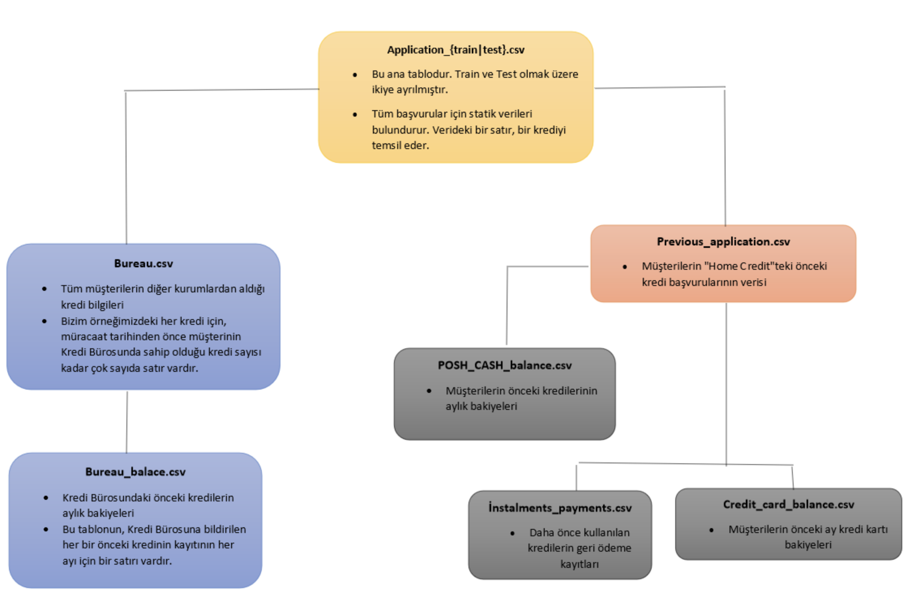
220 | installments_payments.csv | AMT_INSTALMENT | Bu taksitte, önceki kredinin belirlenmiş taksit miktarı nedir?
221 | installments_payments.csv | AMT_PAYMENT | Bu taksitte, müşteri gerçekte önceki kredide ne kadar ödemiştir?

